修改
宁波品秀美容科技有限公司 宁波高新区江南路1528号高新科技广场2号楼10楼 电话：0574-27889688 传真：0574-27889655 sales@hair-brushes.com lucky@jsiu.com
订单
供货商： | 宁波瑾秀制刷科技有限公司 |  |  |  | 订单号：25AM007-4
电话： |  |  |  |  | 日期：2025-5-9
联系人： |  |  |  |  | 订单安排人：郑遥杰
客号 | 产品图片 | 描述 | 数量/个 | 单价 | 金额 | 包装方式
 | 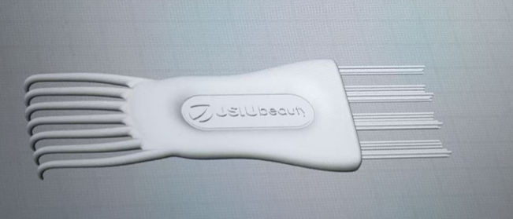 | 清洁刷，注塑体黑色，植毛黑色尼龙毛，0.7mm直径，长度25mm，定制Norsewood滑块logo，产品做哑光，logo处做亮光。需打样再做货 | 6400PCS | ¥0.64 | ¥4,096.00
 | logo滑块 |  |  |  | ¥500.00
 |  |  | 6400PCS |  | ¥4,596.00
备注 |  | 表面处理干净光滑，不能有划痕，注塑残留毛刺
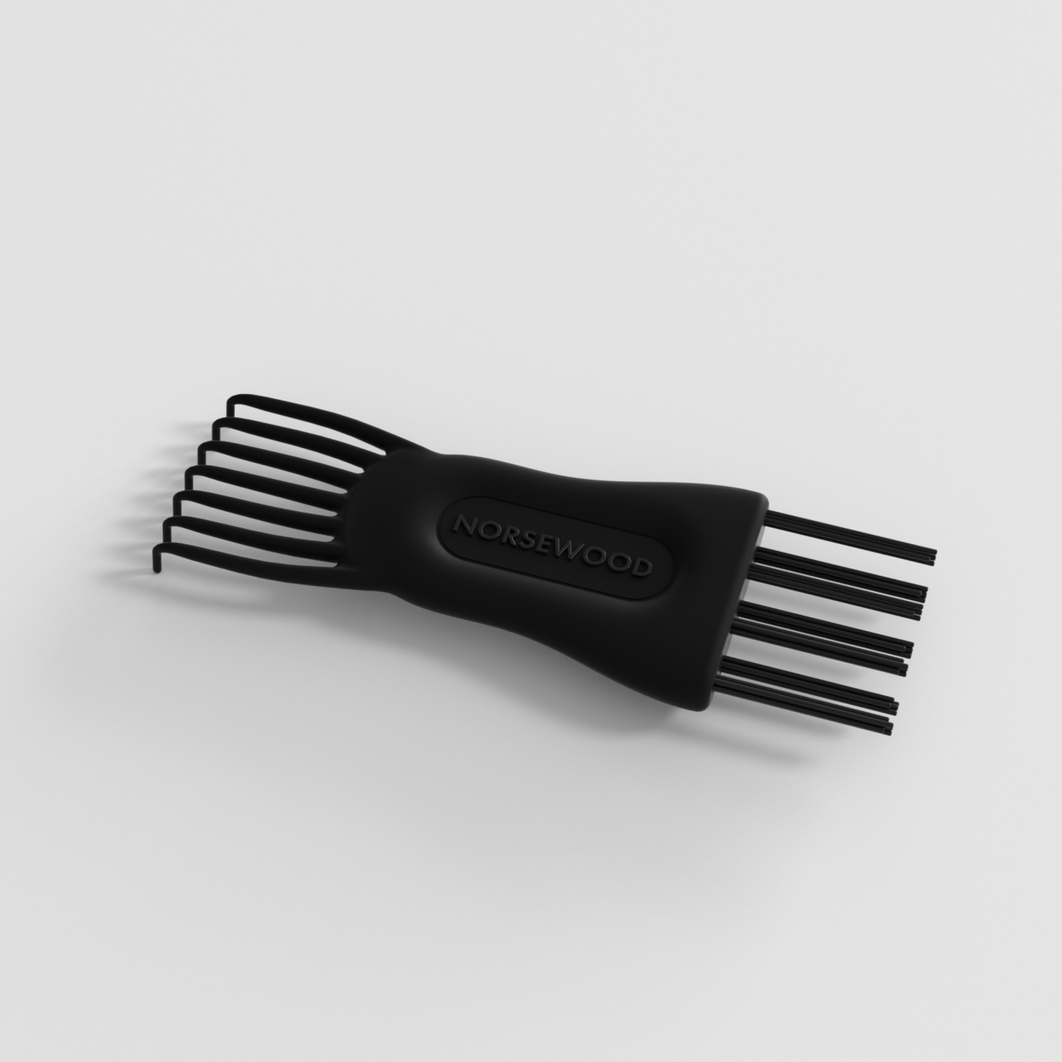

 |  |  |  | 宁波瑾秀塑业有限公司
 | 宁波品秀进出口有限公司 |  |  | ----------------------
 | ----------------------

